GUI
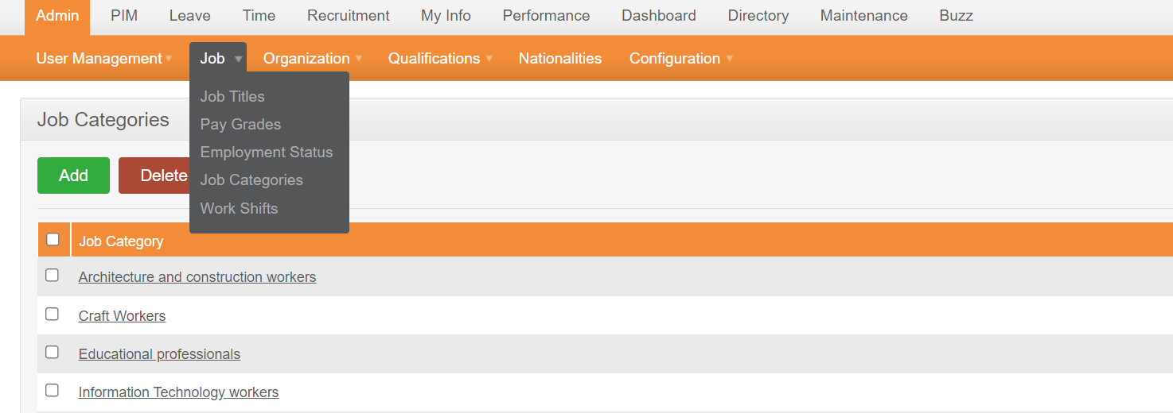

Những ràng buộc khác (Nếu có):

